Баг-трекер
ID | Заголовок | Предусловия | Шаги воспроизведения | Ожидаемый результат | Фактический результат | Окружение | Критичность | Скриншот | Ссылка на элемент | Примечание
BUG-1 | Возможность авторизироваться | 1. Переход на сайт https://meduza.io/ 2. Регистрация на сайте |  | Есть поле для авторизации | Нет поля для авторизации | Windows 10 + Chrome 97.0.4692.99 разрешение(1366x768) | высокая |  | $x('//div[@class="Header-buttons"]')
BUG-2 | Возможность добавить товар в корзину | 1. Переход на сайт https://meduza.io/ 2. Регистрация на сайте 3. Переход на страницу "Магаз" | 1. Кликнуть на товар "Деревянная свистулька 'Гамаюн' 2100 руб" | Открываеться страница с товаром | Открывается сторонний сайт с товаром | Windows 10 + Chrome 97.0.4692.99 разрешение(1366x768) | BLOCK | 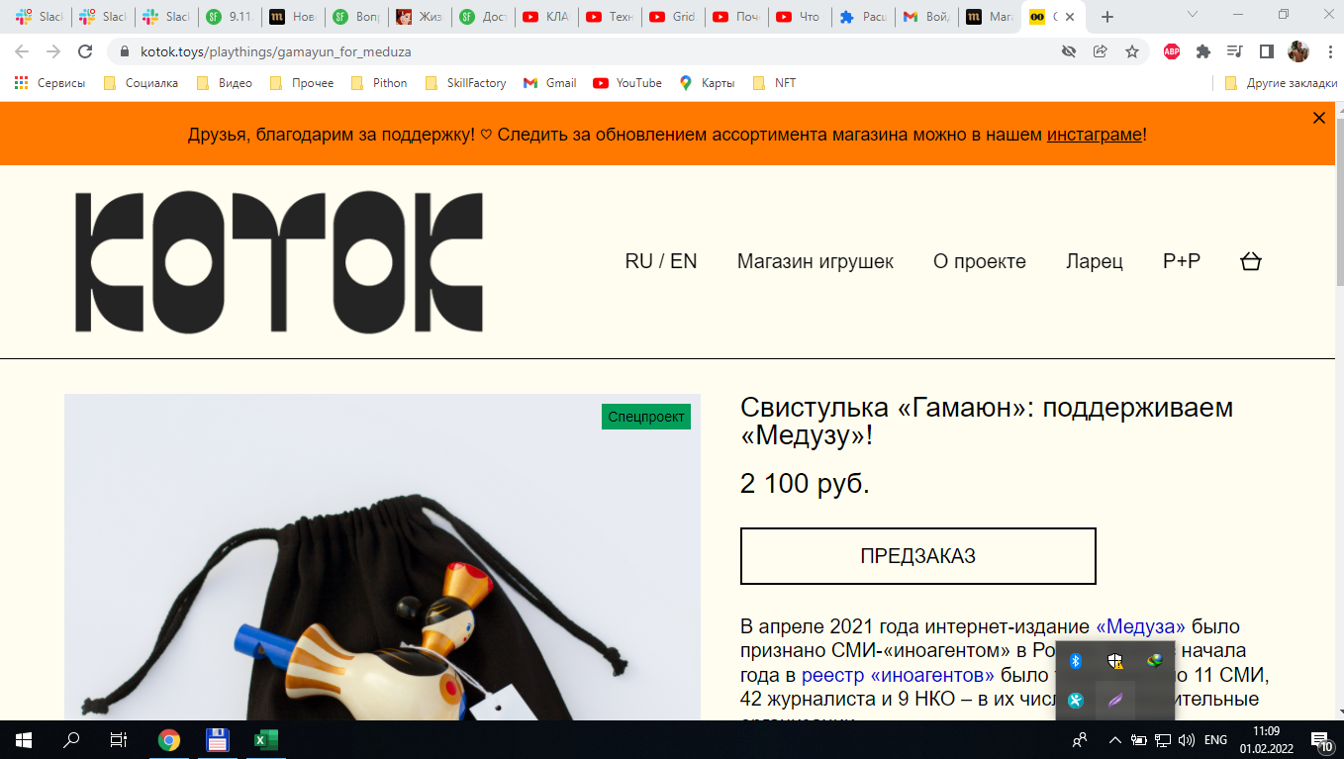 | <a class="ProductBlock-url" href="https://kotok.toys/playthings/gamayun_for_meduza" rel="noreferrer" target="_blank"><h2>Деревянная свистулька «Гамаюн»</h2></a> | Разделы "Корзина" и "Оплата" протестировать нет возможности
BUG-3 | Цены на товары показываются | 1. Переход на сайт https://meduza.io/ 2. Регистрация на сайте 3. Переход на страницу "Магаз" | 1 | Цены на товары показываются | Ни товар ни цены не показываются | Windows 10 + Chrome 97.0.4692.99 разрешение(1024x768) | высокая | 